Bài tập 1
Bài 1: Trang "Giới thiệu bản thân"
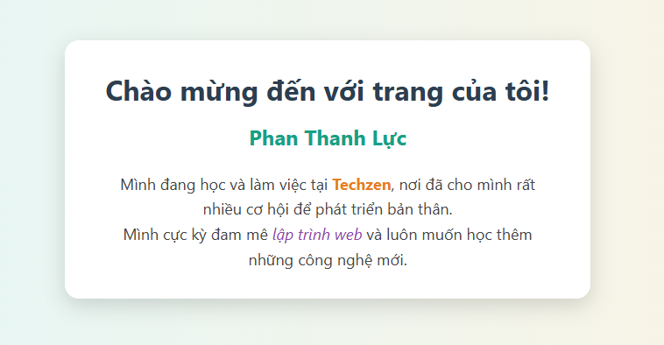
Yêu cầu: Tạo một trang web đơn giản giới thiệu về bạn.

1. Đặt tiêu đề của trang (hiển thị trên tab trình duyệt) là "Trang cá nhân của [Tên của bạn]".

2. Tạo một tiêu đề chính <h1> với nội dung "Chào mừng đến với trang của tôi!".

3. Tạo một tiêu đề phụ <h2> với tên đầy đủ của bạn.

4. Viết một đoạn văn <p> ngắn (khoảng 2-3 câu) để giới thiệu về sở thích hoặc ngành học của bạn.

5. Sử dụng thẻ <strong> để in đậm tên trường học hoặc công ty của bạn trong đoạn văn.

6. Sử dụng thẻ <em> để in nghiêng một sở thích bạn yêu thích nhất.

Bài tập 2
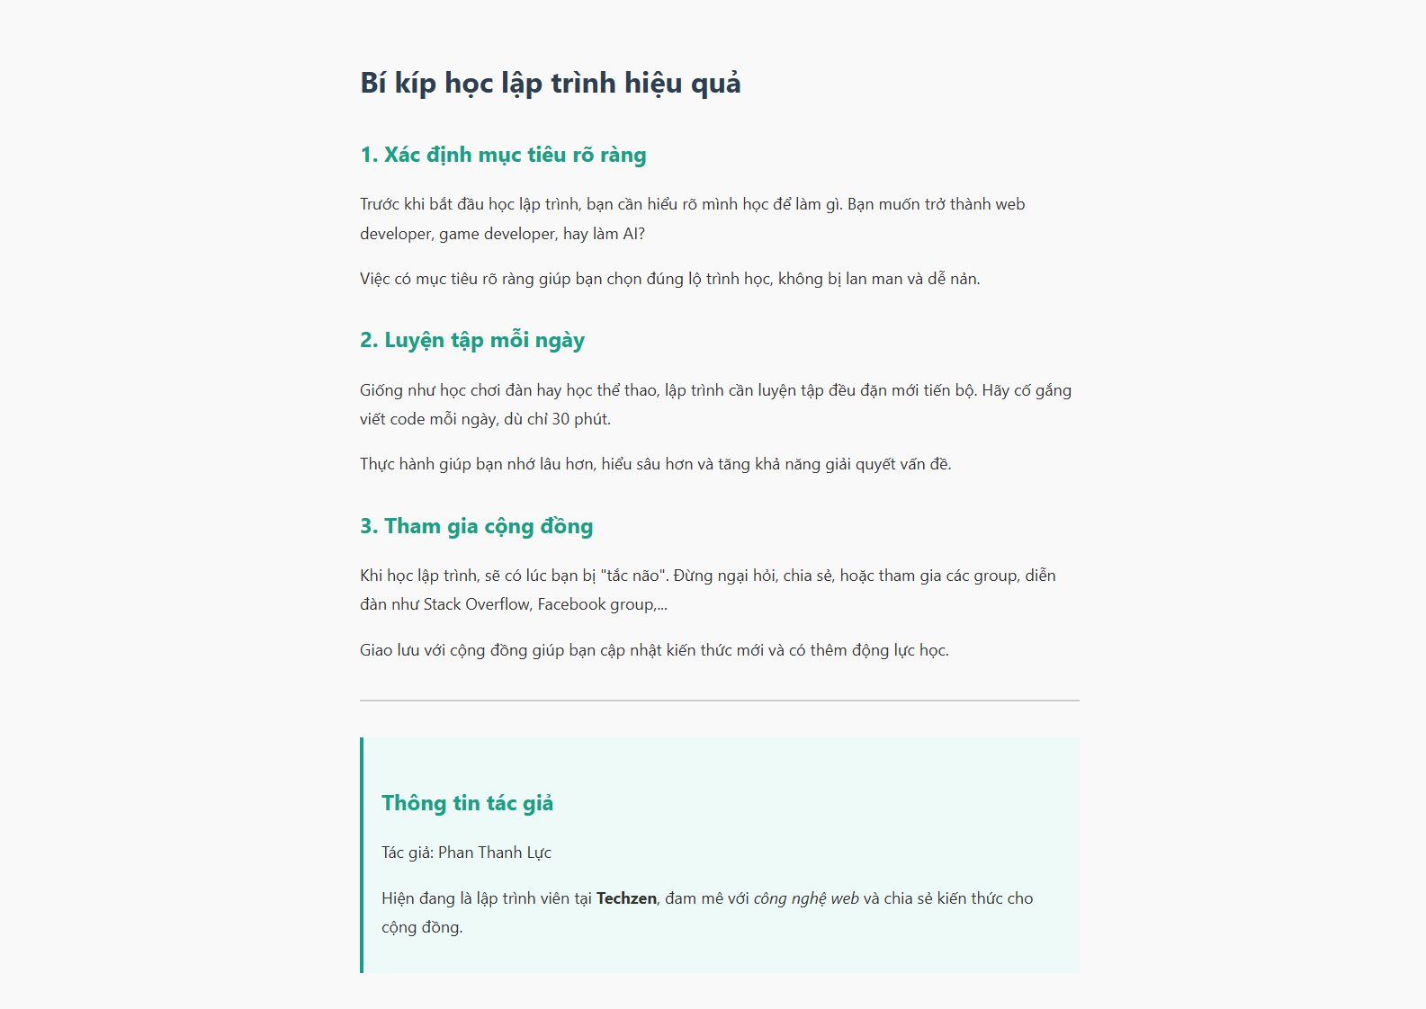
Bài 2: Viết một bài Blog đơn giản

Yêu cầu: Tái tạo lại cấu trúc của một bài blog ngắn.

1. Sử dụng <h1> cho tiêu đề chính của bài blog.

2. Sử dụng <h2> cho các đề mục con trong bài.

3. Mỗi đề mục con sẽ có ít nhất hai đoạn văn <p>.

4. Sử dụng thẻ <hr> để tạo một đường kẻ ngang phân cách giữa phần nội dung chính và phần "Thông tin tác giả" ở cuối trang.

Bài tập 3
Bài 3: Tạo một bài thơ

Yêu cầu: Hiển thị một bài thơ sao cho đúng định dạng xuống dòng.

1. Tạo một tiêu đề <h3> cho tên bài thơ.
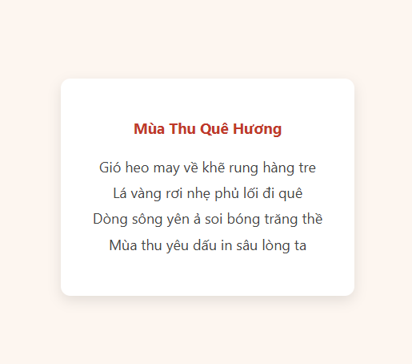
2. Tất cả các câu thơ phải nằm trong cùng một thẻ <p>.

3. Sử dụng thẻ <br> để ngắt dòng sau mỗi câu thơ. Điều này giúp bạn hiểu sự khác biệt giữa việc ngắt dòng và việc tạo một đoạn văn mới.

Bài tập 4
Bài 4: Công thức nấu ăn

Yêu cầu: Tạo một trang hướng dẫn nấu món "Trứng chiên".

1. Dùng <h1> cho tên món ăn.

2. Dùng <h2> cho mục "Nguyên liệu".

3. Liệt kê các nguyên liệu (ví dụ: 2 quả trứng, hành lá, dầu ăn, nước mắm) bằng một danh sách không có thứ tự <ul> và <li>.
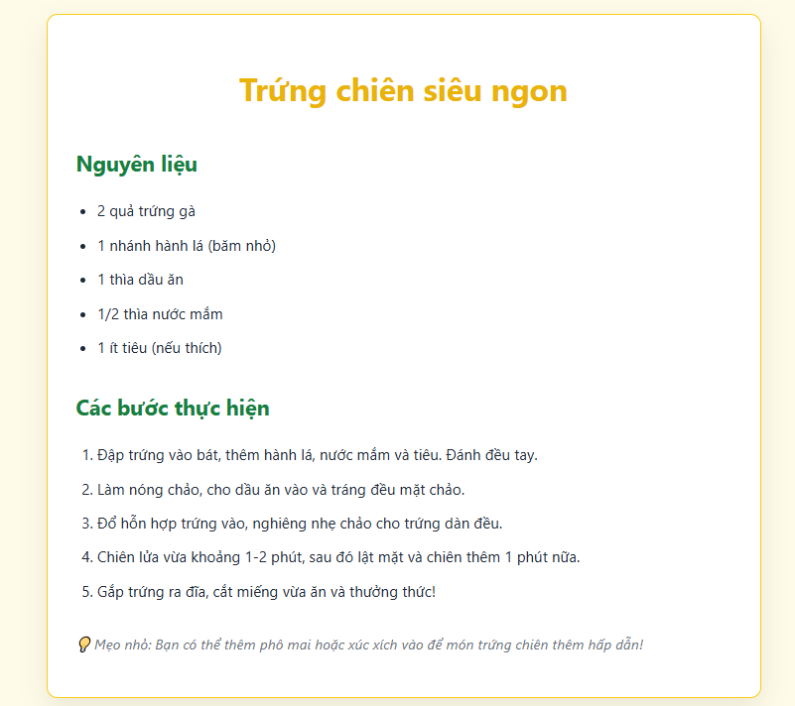
4. Dùng <h2> cho mục "Các bước thực hiện".

5. Liệt kê các bước thực hiện bằng một danh sách có thứ tự <ol> và <li>.

Bài tập 5
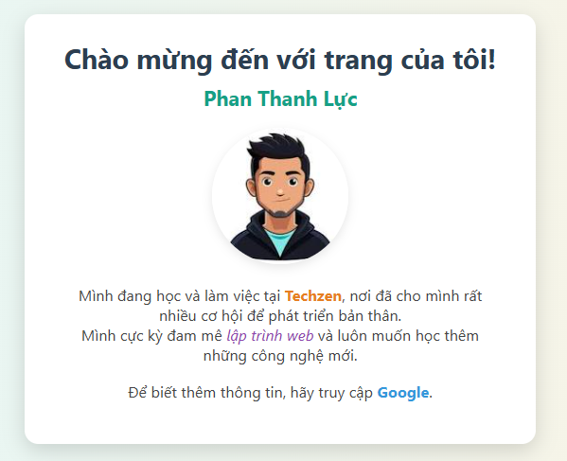
Bài 5: Thêm hình ảnh và liên kết

Yêu cầu: Nâng cấp bài "Giới thiệu bản thân" ở Bài 1.

1. Tìm một ảnh đại diện của bạn (hoặc một ảnh bất kỳ) và lưu nó vào cùng thư mục với file HTML.

2. Sử dụng thẻ <img> để chèn ảnh đó vào bên dưới tiêu đề <h2>. Đừng quên thêm thuộc tính src (đường dẫn đến ảnh) và alt (văn bản thay thế, ví dụ: "Ảnh đại diện").

3. Bên dưới đoạn văn giới thiệu, thêm một dòng chữ: "Để biết thêm thông tin, hãy truy cập Google."

4. Sử dụng thẻ <a> để biến chữ "Google" thành một liên kết, khi bấm vào sẽ mở trang https://google.com trong một tab mới.

Gợi ý: Để mở trong tab mới, hãy tìm hiểu thuộc tính target="_blank".

Bài tập 6
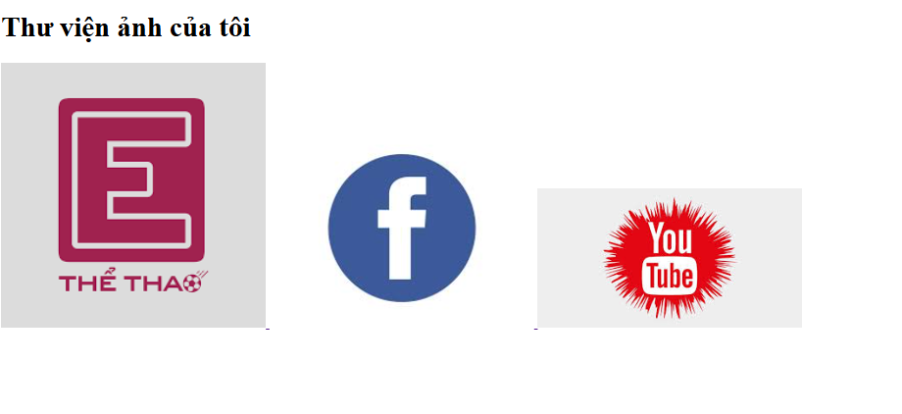
Bài 6: Tạo một trang Thư viện ảnh

Yêu cầu: Tạo một trang trưng bày 3 hình ảnh.

1. Tạo một tiêu đề <h1> là "Thư viện ảnh của tôi".

2. Chèn 3 hình ảnh khác nhau bằng 3 thẻ <img>.

3. Đặt chiều rộng (width) cho mỗi ảnh là "300".

4. Biến mỗi hình ảnh thành một liên kết <a> có thể nhấp vào. Khi nhấp vào ảnh, nó sẽ dẫn đến một trang web tùy ý (ví dụ: trang tin tức, mạng xã hội...).

Bài tập 8
Bài 8: Form liên hệ cơ bản
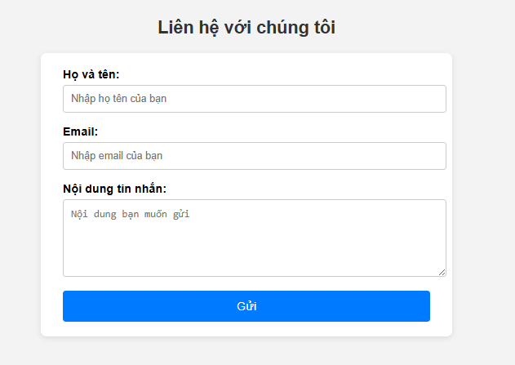
Yêu cầu: Tạo một biểu mẫu liên hệ để người dùng nhập thông tin.

1. Sử dụng thẻ <form>.

2. Tạo các trường nhập liệu sau, mỗi trường có một nhãn <label> đi kèm:

Họ và tên: Dùng <input type="text">.

Email: Dùng <input type="email">.

Nội dung tin nhắn: Dùng <textarea>.

Một nút "Gửi" để gửi form: Dùng <input type="submit">.

Bài tập 9
Bài 9: Form khảo sát ý kiến

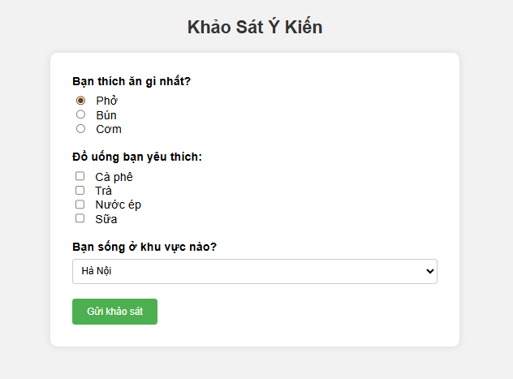
Yêu cầu: Tạo một form khảo sát về một chủ đề bất kỳ (ví dụ: Món ăn yêu thích).

1. Thêm một câu hỏi yêu cầu chọn một trong nhiều phương án (ví dụ: "Bạn thích ăn phở, bún hay cơm nhất?"). Sử dụng các <input type="radio"> với cùng một thuộc tính name.

2. Thêm một câu hỏi cho phép chọn nhiều phương án (ví dụ: "Các loại đồ uống bạn thích?"). Sử dụng các <input type="checkbox">.

3. Thêm một câu hỏi lựa chọn từ danh sách thả xuống (ví dụ: "Bạn sống ở khu vực nào?"). Sử dụng thẻ <select> và <option>.

Bài tập 10
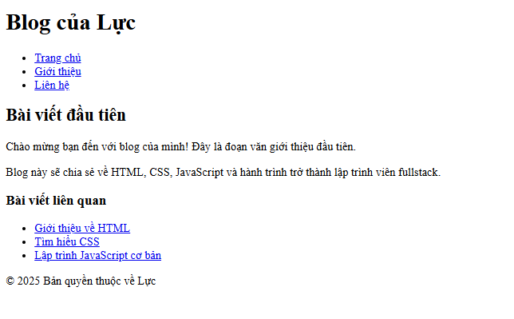
Bài 10: Xây dựng bố cục trang Blog

Yêu cầu: Dựng khung sườn cho một trang web bằng các thẻ ngữ nghĩa của HTML5. Bạn chưa cần CSS, chỉ cần xây dựng cấu trúc HTML đúng.

1. Sử dụng <header> để bao bọc phần đầu trang (thường chứa logo và menu). Bên trong, đặt một <h1> cho tên trang web.

2. Bên dưới header, tạo thẻ <nav> cho thanh điều hướng. Bên trong, tạo một danh sách <ul> các liên kết <a> (ví dụ: Trang chủ, Giới thiệu, Liên hệ).

3. Sử dụng thẻ <main> để bao bọc nội dung chính của trang.

4. Bên trong <main>, tạo một thẻ <article> để chứa nội dung một bài viết. Bài viết này bao gồm <h2> và các đoạn <p>.

5. Bên cạnh <article> (vẫn nằm trong <main>), tạo thẻ <aside> cho thanh bên (sidebar), chứa các thông tin phụ như "Bài viết liên quan".

6. Cuối cùng, sử dụng thẻ <footer> ở cuối trang để chứa thông tin bản quyền, ví dụ: <p>&copy; 2025 Bản quyền thuộc về [Tên của bạn]</p>.

